Sheet1
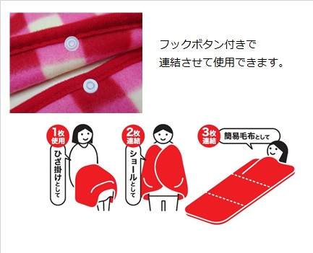
提 案 書

フリースブランケット（ボタン付） |  | 参考上代 | ¥800 | 販売価格
 |  | （税別） |  | （税別）
【JAN】 | 4562121887978
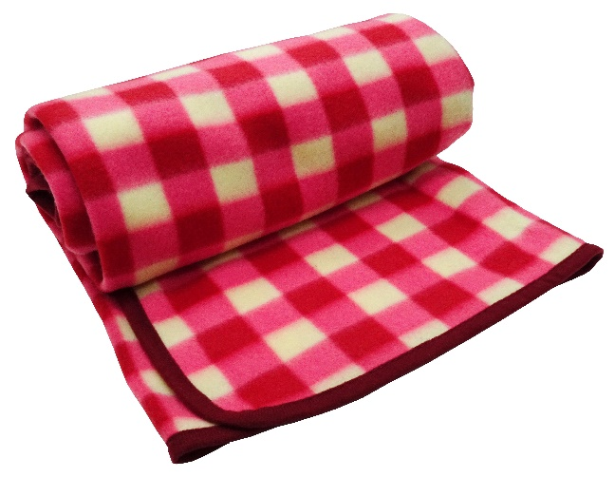 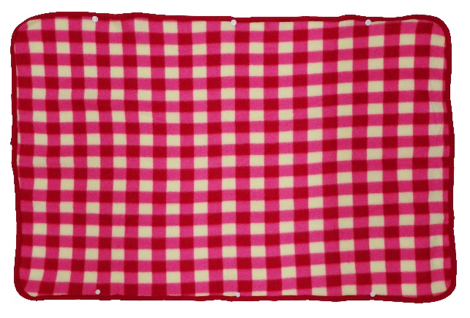 |  |  | 【商品番号】 7515-55 【本体サイズ】 880×3×610ｍｍ・108g 【パッケージサイズ】 140×50×230mm・111g 【個装形態】 ポリ袋入 【材質】 ポリエステル 【入数】 80 【商品説明】 ホックボタンで連結可能。複数繋げて使えばショールや簡易毛布になります 【生産国】 中国

